(① 入力上の留意点)
研修申込書[概要] 「入力上の留意点」

（生産プロセス省エネ化に係る人材育成事業）

1．7） 企業規模
■中堅企業は資本金10億円未満の企業です。
■中小企業は以下「中小企業基本法」に基づきます。
資本金または常時使用する従業員数のどちらかに該当する場合は、中小企業となります。

 | 区分 |  |  |  |  |  |  | 製造業・建設業・運輸業 その他（②～④を除く） |  |  |  |  |  | ②卸売業 |  |  |  | ③サービス業 |  |  | ④小売業

 | 資本金の額/出資の総額 |  |  |  |  |  |  | 3億円以下 |  |  |  |  |  | 1億円以下 |  |  |  | 5千万円以下 |  |  | 5千万円以下
 | 常時使用する従業員数 |  |  |  |  |  |  | 300人以下 |  |  |  |  |  | 100人以下 |  |  |  | 100人以下 |  |  | 50人以下
■ 中小企業は直近の財務諸表(決算書)または労働保険申告書の写しを、中堅企業は直近の財務諸表(決算書)の写しを、
 | 毎年度ご提出いただきます。
■ 上記で、中堅中小企業の場合でも以下の①②いずれかに該当する企業は大企業となります。
 | ①資本金または出資金が5億円以上の法人に直接または間接に100％の株式を保有される中小企業、および
 | 資本金または出資金が10億円以上の法人に直接または間接に100％の株式を保有される中堅企業
 |  | ● 上記に該当しない場合は、審査に進むことができ、研修申込書を提出するときに、株主名簿（出資者、出資比）または
 |  |  | 出資者名と出資比率を記載した書類を提出してください。
 | ②直近過去3年分の各年または各事業年度の（申告済の）課税所得の年平均額が15億円を超える中小企業及び中堅企業
 |  | ● 上記に該当しない場合は、研修申込書を提出するときに、その時点での直近3年分の課税所得額について申告願います。
 |  |  | 尚、確認のため、必要がある場合には、納税証明書等の提出を求めることがあります。
■ 虚偽の申請があった場合は、不採択もしくは補助対象の取消等をすることがありますので、正確な申告をお願いします。

3. 期待される省エネルギー効果
本事業は、日本企業が有する省エネ技術の海外移転を通じ、アジア、中東の国・地域の産業分野におけるエネルギー利用の効率化に貢献することを目的に実施します。採択に際しましては、お申込案件の実施を通じて、生産プロセスにおける省エネルギー効果（ライン・工程の改善、生産技術・管理技術導入等による省エネルギー化）が期待され、これを定量的に説明、提示いただく必要がございます。

※ | 研修（不良率改善、稼働率や生産性向上など）により期待される省エネルギー効果を、①製造機械 ②生産ライン ③工場全体単位、または④使用燃料単位で削減できるCO2削減量でお示しください。①～④に当てはまらない場合は⑤その他にご記載ください。

※ | 電力からCO2への換算係数は、以下をご利用ください。（書式にはデフォルトで入っています。）
 | アジア |  |  |  |  | kWh |  | 0.000610 |  | t-CO2/kWh
 | 出典：CO2 Emissions from fuel combustion HIGH LIGHT 2019, International Energy Agency
※ | 電力以外からCO2への換算係数は、以下をご利用ください。
 | 一般炭 |  |  |  |  | kg |  | 0.00233 |  | t-CO2/kg
 | ガソリン |  |  |  |  | ℓ |  | 0.00232 |  | t-CO2/ℓ
 | ジェット燃料油 |  |  |  |  | ℓ |  | 0.00246 |  | t-CO2/ℓ
 | 灯油 |  |  |  |  | ℓ |  | 0.00249 |  | t-CO2/ℓ
 | 軽油 |  |  |  |  | ℓ |  | 0.00258 |  | t-CO2/ℓ
 | A重油 |  |  |  |  | ℓ |  | 0.00271 |  | t-CO2/ℓ
 | B、C重油 |  |  |  |  | ℓ |  | 0.00300 |  | t-CO2/ℓ
 | 液化石油ガス（LPG） |  |  |  |  | kg |  | 0.00300 |  | t-CO2/kg
 | 液化天然ガス（LNG） |  |  |  |  | kg |  | 0.00270 |  | t-CO2/kg
 | 都市ガス |  |  |  |  | Nm3 |  | 0.00223 |  | t-CO2/Nm3
 | 都市ガス（その他） |  |  |  |  | m3 |  | 0.00216 |  | t-CO2/m3
 | 出典：『温室効果ガス総排出量Ver.1.0』平成29年3月環境省
 | https://www.env.go.jp/policy/local_keikaku/data/guideline.pdf

事例①（不良率改善）
 | 1）研修内容と目的：
 |  | 派遣企業はマレーシアで自動車用エンジン・バッテリーを製造・販売している。日本で実践されている自動車エンジン部品の高精度・高品質な射出成形技術の研修を行なうことにより不良率を改善し、生産ラインにおける消費電力節減を図る。

 | 2）研修後に期待される省エネルギー効果について述べてください。
 |  | 現状の問題・課題 |  |  |  |  |  |  |  |  |  |  |  | ⇒ | 研修後の状況
 |  | 不良率7％ 金型の末端まで樹脂が届かない、製品にバリや気泡ができることになどによる不良が発生。 |  |  |  |  |  |  |  |  |  |  |  |  | 不良率3％（日本実績レベル）

 |  | 省エネルギー効果の算出
 |  | ①製造機械当たり
 |  | 電力 |  |  | kWh/月 |  | × |  | 台数 |  | × |  | ％（削減率） |  |  | × | 0.000610 | （換算係数） | × | 12ヶ月 | ＝ | 0 | t-CO2/年
 |  | ②生産ライン当たり
 |  | 電力 |  | 50,000 | kWh/月 |  |  |  |  |  | × | 4 | ％（削減率） |  |  | × | 0.000610 | （換算係数） | × | 12ヶ月 | ＝ | 15 | t-CO2/年
 |  | ③工場（製造設備）全体当たり
 |  | 電力 |  |  | kWh/月 |  |  |  |  |  | × |  | ％（削減率） |  |  | × | 0.000610 | （換算係数） | × | 12ヶ月 | ＝ | 0 | t-CO2/年
 |  | ④燃料当たり
 |  | 燃料名 |  |  |  |  |  |  | /月 |  | × |  | ％（削減率） |  |  | × |  | （換算係数） | × | 12ヶ月 | ＝ | 0 | t-CO2/年
 |  | ⑤その他
 |  |  |  |  |  |  |  |  |  |  |  |  |  |  |  |  |  |  |  |  | ＝ |  | t-CO2/年

事例②（生産性向上）
 | 1）研修内容と目的：
 |  | 派遣企業は産業機械用鋳物部品を製造している。部品製造における高効率な工程設計と機械動作時間の短縮を図るため、最新設備を用いた工程設計ノウハウを習得するための研修を行う。研修によりサイクルタイムが短縮され、生産性が向上する。消費電力節減により省エネルギーを実現し、地球温暖化防止に貢献する。

 | 2）研修後に期待される省エネルギー効果について述べてください。
 |  | 現状の問題・課題 |  |  |  |  |  |  |  |  |  |  |  | ⇒ | 研修後の状況
 |  | サイクルタイム110秒 作業者のムダな動きが多くサイクルタイムが短くできない。作業を改善しても設備動作時間がネックとなり、サイクルタイムが短くできない。一定のサイクルで作業ができなく、手待ちが発生する。 |  |  |  |  |  |  |  |  |  |  |  |  | サイクルタイム90秒（日本の山形工場実績） 作業のムダを認識し迷い無く作業ができ、作業の習熟度に依存しない工程を作り、サイクルタイム低減と、不良率を低減する。手待ちがある工程を特定し、改善フローを作成する。

 |  | 省エネルギー効果の算出
 |  | ①製造機械当たり
 |  | 電力 |  |  | kWh/月 |  | × |  | 台数 |  | × |  | ％（削減率） |  |  | × | 0.000610 | （換算係数） | × | 12ヶ月 | ＝ | 0 | t-CO2/年
...
 |  | ③工場（製造設備）全体当たり
 |  | 電力 |  |  | kWh/月 |  |  |  |  |  | × |  | ％（削減率） |  |  | × | 0.000610 | （換算係数） | × | 12ヶ月 | ＝ | 0 | t-CO2/年
 |  | ④燃料当たり
 |  | 燃料名 |  |  |  |  |  |  | /月 |  | × |  | ％（削減率） |  |  | × |  | （換算係数） | × | 12ヶ月 | ＝ | 0 | t-CO2/年
 |  | ⑤その他
 |  |  |  |  |  |  |  |  |  |  |  |  |  |  |  |  |  |  |  |  | ＝ |  | t-CO2/年

4．2） 一般研修 開始日 |  |  |  |  |  |  |  | TKC:東京研修センター、KKC:関西研修センター
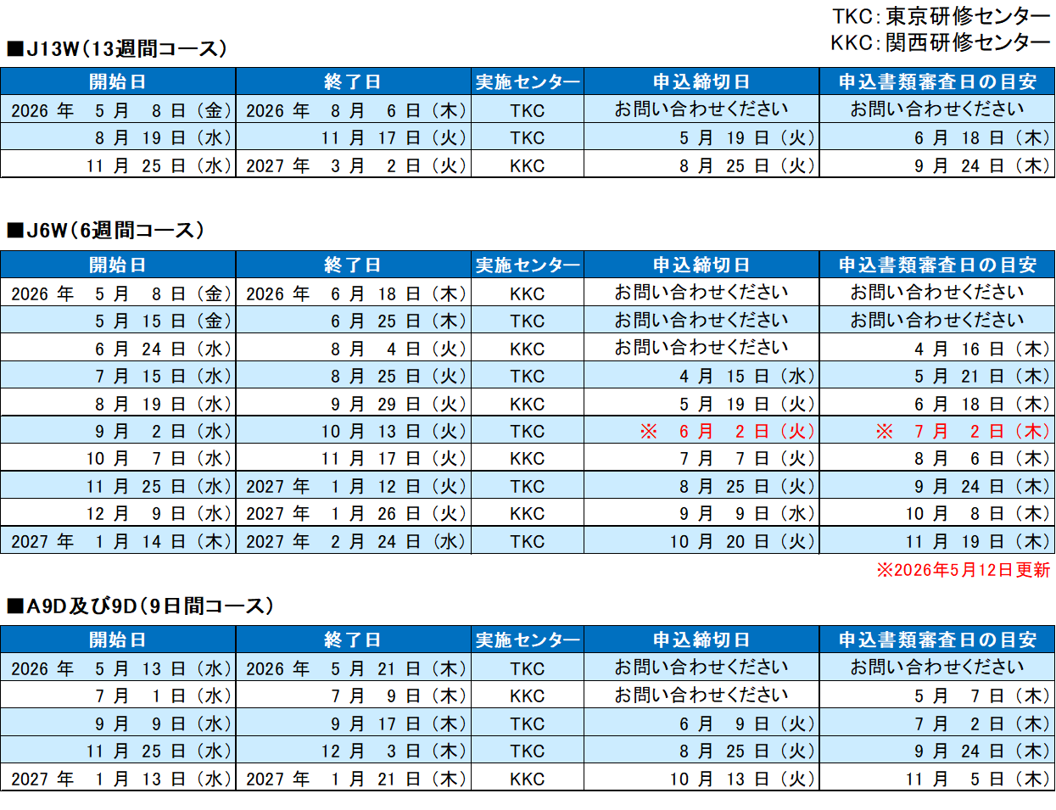

 | □ | 本開設予定表は、当協会の現時点での事業計画に基づき作成しております。今後の状況等により変更される場合があります。

 | □ | ゴールデンウィーク、年末年始を挟むコースは期間が1週間長くなります。
 | □ | 土曜午後、日曜、ゴールデンウィーク及び年末年始は原則として休講になります。
 | □ | 実施場所が変更になる場合があります。

4．2） 受入経緯

 | 1 | 合弁先からの受入
 | 2 | プラント輸出先からの受入
 | 3 | 得意先からの受入
...

② 研修申込書 (入力例)
 |  |  |  | 年 |  | 月 | 日 | ★ | 水色のセルへの入力をお願いします。

 |  | 研修生番号 |  | - |  | -
...
研修生写真貼付
 |  |  | 研修生の写真 （電子データ での提出可）
...
⇒ |  | 確認シートを保管している |  |  |  |  |  | ← | 受入企業でお持ちの「確認シート」をご活用ください。
⇒ |  | 役務取引許可を申請し許可取得済み※ |  |  |  |  |  |  | 「受入研修事業 ご利用の手引き」のP53でも該非判定が可能です。
 | ※申請書と合わせて許可書をご提出ください。 |  |  |  |  |  |  |  | 「確認シート」の提出は不要です。
受入企業代表者印を捺印してください
...
 |  |  |  |  | 受入企業 代表者印

 |  |  |  |  |  |  |  |  | ← | 必ず受入企業代表者印を捺して提出願います。

 |  |  |  |  |  |  |  |  |  | 委任状提出により委任することもできます。
...

③研修計画書
 |  | 月 |  |  | 日 | ★ | 水色のセルへの入力をお願いします。

査証申請時に領事館へ提出します。
...
6) 所属部署、部署の内容、研修生の役割（役職、部下の数）、業務内容を記載してください。
...
【記載例】
専用加工機の組立、メンテナンスを行うMachine Tooling&Mentenace Teamに所属
研修生は１０人からなるチームのチームリーダを務め、グループリーダーの補佐にあたる。
設備設置や設置後の設備品質保証・稼働促進業務を行っている。
...
： |  | 人 |  |  |  |  |  | #NUM! | #NUM! | 開始時間 | 終了時間 | 休憩H/日 | 研修時間/日
 |  |  |  |  |  |  |  | #NUM! | #NUM! | 0:00:00 | 0:00:00 | 1:00:00 | -0.0416666667
 | AOTS関西 |  |  |  |  |  |  | 最大値 | #NUM!
7)外部施設、会社施設の場合、
名称、所在地を記載してください。
...
 | 小計 | 100 |  | 時間 |  |  |  | #NUM! | #NUM!
...
 |  |  |  |  |  |  | 日本への出発前や日本からの帰国後に現地でオンライン研修をすることができます。
...
 |  |  |  |  |  |  |  |  |  | 日数 | 時間 | 週末日数（概数） | 祝日数 | 時間（休日除く）
 | 小計 | 500 |  | 時間 |  |  |  |  |  | #NUM! | #NUM! | #NUM! |  | #NUM!
...
： |  |  |  |  |  |  |  |  |  | 日数 | 時間 | 週末日数（概数） | 祝日数 | 時間（休日除く）
 | 小計 | 0 |  | 時間 |  |  |  |  |  | #NUM! | #NUM! | #NUM! |  | #NUM!
...
：
：
 |  |  | 年
...
：
...
成果の確認方法の「その他」の例
・発表会/日誌/面談/会議/観察/日誌等
：

 | 100.00 |  |  | ％
 | 0.00 |  |  | ％
 | 100.00 |  |  | ％
...

④研修生個人記録 研修契約申告書
 | 月 |  | 日 | ★ | 水色のセルへの入力をお願いします。
...
1/3ページ目（1.～3.まで）のみ
査証申請時に領事館へ提出します。
...
 |  | Female
...
「はい/Yes」である必要があります。
はい/Yes
いいえ/No
...
はい/Yes
いいえ/No
研修生の所属企業が、日本側出資比率が25％を超える場合、以下の条件を満たす必要があります。
ⅰ 研修期間6ヵ月未満：
拘束期間1ヵ年以下
ⅱ 研修期間6ヵ月以上１ヵ年未満：
拘束期間は2ヵ年以下
...
はい/Yes
いいえ/No
...
「違約金方式による弁償」は認められていません。
「派遣企業が実際に負担した費用の弁償」である必要があります。
...
「いいえ/No」である必要があります。
はい/Yes
いいえ/No
...
「はい/Yes」である必要があります。
はい/Yes
いいえ/No
...

⑥海外旅行保険承諾書
- | 0 | ★ | 水色のセルへの入力をお願いします。/Fill out blue colored cells.

 |  | ★ 審査諮詢前に、研修生本人のサインがある本書類をPDFでメール送付ください。
...
補足：
タイからの研修生は自国を出国して自国に帰国するまでが保険の対象期間となります。
...
年/year
...
日本到着予定日（＝研修開始前日）から日本出国予定日（＝研修終了日翌日）の日付が表示されています。
（タイの場合も変更は不要です）
...

